周报
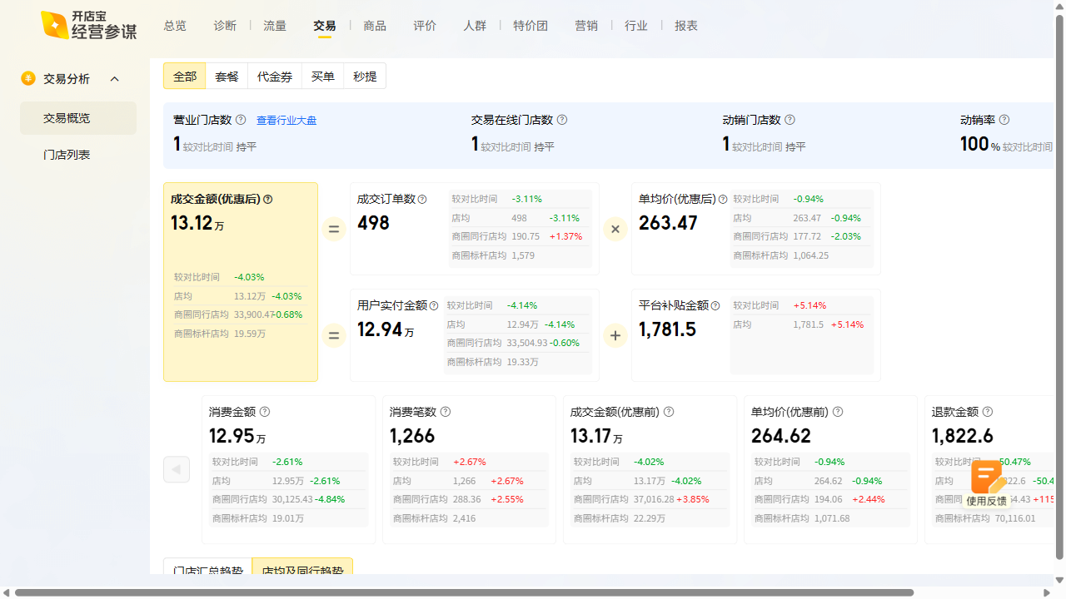
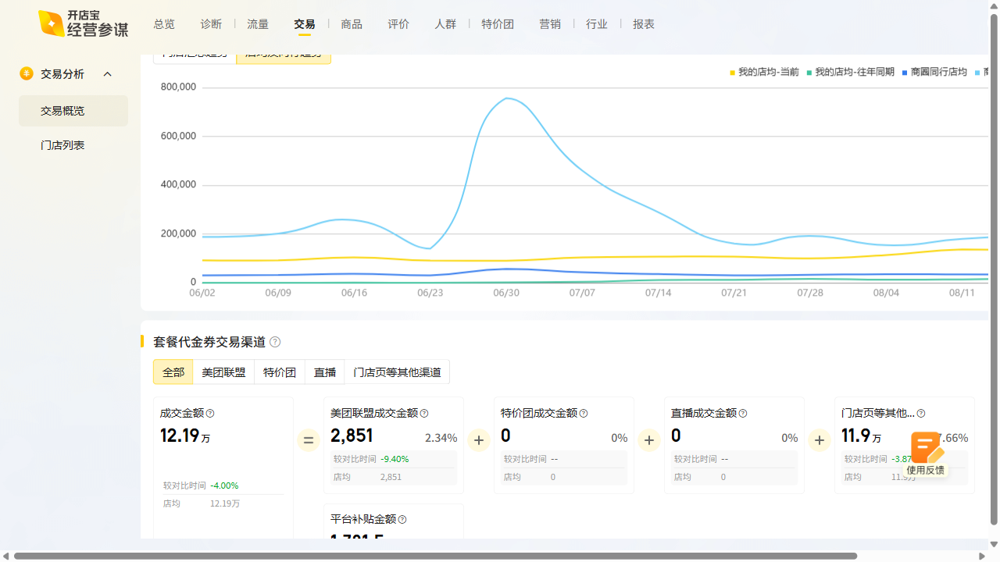
流杯酒肆周报数据复盘 2025-08-18~2025-08-24

曝光：3.83w（2.08w），环比119.4% 访问：6.2k（3.8k），环比161.8% 购买：196（152），环比345.5% 收藏打卡：收藏+220.99%，打卡+294.83%

